Содержание
 | ПРАЙС-ЛИСТ
 | (май 2024 )

Обращаем Ваше внимание на то, что данный прайс носит исключительно информационный характер и ни при каких условиях информационные материалы и цены, размещенные на сайте, не является публичной офертой, определяемой положениями Статьи 437 Гражданского кодекса РФ. Пожалуйста, уточняйте цены по телефону или e-mail.
Внимание: В прайс-листе приведен не полный перечень предлагаемого оборудования. Если Вы не нашли в нем интересующую информацию - обратитесь к нам по телефону или сделайте запрос по электронной почте. Будем рады сотрудничеству. Цены в прайс-листе не являются окончательными. Предусмотрена гибкая система скидок для дилеров и постоянных серьезных партнеров. Цены можно обсудить позвонив в офис фирмы. Учитываются интересы посредников.
Срок гарантии на всю продукцию не менее 12 месяцев. Все радиостанции имеют сертификаты РФ.

Осуществляется доставка продукции во все регионы РФ.

дата обнов-ления | Содержание
2024-04-19 | LPD (433-435 МГц) и PMR (446-446,1 МГц) радиостанции
2023-05-16 | Радиостанции Hytera
2023-05-19 | Цифровые радиостанции Hytera
2023-06-13 | LTE и другие широкополосные системы и терминалы HYTERA
2024-05-15 | Цифровые радиостанции Kirisun NEW
2024-03-27 | Радиостанции Comrade NEW
2023-06-13 | Радиостанции ICOM
2024-02-06 | Радиостанции ALINCO
2021-03-15 | Радиостанции "Гранит"
2024-01-17 | Радиостанции "ВЭБР"
2023-06-13 | Авиационное оборудование
2023-06-13 | Оборудование "Река/Море"
2024-01-09 | Источники питания, преобразователи напряжения
2024-04-19 | Антенны
2024-04-19 | Измерители КСВ и проходящей мощности, грозоразрядники, антенные кабели
2024-02-13 | Автомобильные оптические и аккустические сигнальные установки и спец. cредства ""ЭЛИНА"

 | Оборудование, информация по которому предоставляется по запросу:
 | - Радиостанции KENWOOD, ТАКТ
 | - Связные приемники
 | - КВ-оборудование и многодиапазонные радиостанции
 | - Поворотные устройства для антенн YAESU
 | - Автомобильные оптические и аккустические сигнальные установки и спец. cредства ""ЭЛЕКТ"

Условные обозначения, принятые в прайсе:
 | ! - мы рекомендуем
 | TOP - лидер продаж в данной категории
 | new - новинка
 | sale - распродажа
 | ogr - количество ограничено

 | Наш адрес:
 | "Тембр", 394026, г.Воронеж, ул. Текстильщиков, д 6

 | Тел./факс:
 | (473) 221-08-33
 | 220-59-01
 | 220-59-02

 | Наш сайт: www.tembr-radio.ru
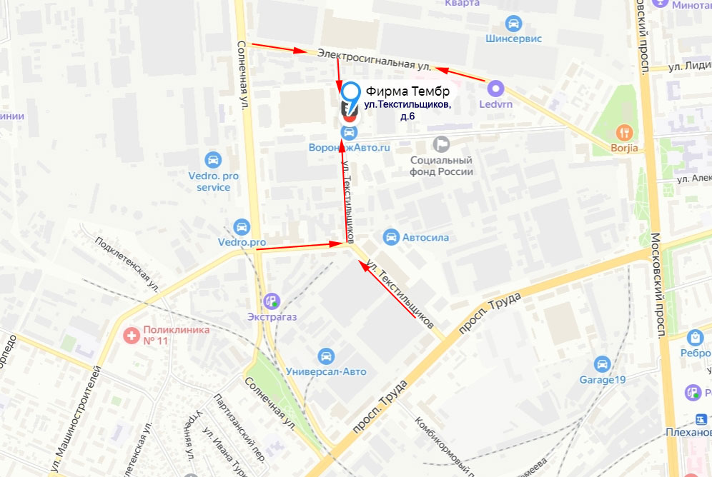

 | Мы находимся в 1-м подъезде и на 1-м этаже, отдельный вход с лицевой стороны здания, справа от магазина "Кордный"

